Sheet1
仓储/电商公司：义乌昌仓进出口有限公司保税仓理货报告
核注清单号：QD292526I000086101 |  | 二线 |  |  |  | 商家（账册号）：子鼎 |  |  |  | 预录入号：
 |  |  |  |  |  |  |  |  |  | 到货时间：2026年8月11号
项号 | 中文品名 | 货主料号 | 条形码 | 理论入库数据 | 规格 | 实际入库数量 |  | 差异数量 |  | 有效期 | 批次
 |  |  |  |  |  | 合格品 | 残次品 | 多到货 | 少到货
1 | CALVINKLEIN凯文克莱ONE卡雷优香水EDT200ML |  | 088300107438 | 1113 | 瓶 | 1110 |  |  |  |  | 5349
 |  |  |  |  |  |  | 3 |  |  |  |  | 拿走1个鉴真 | 批次模糊 | 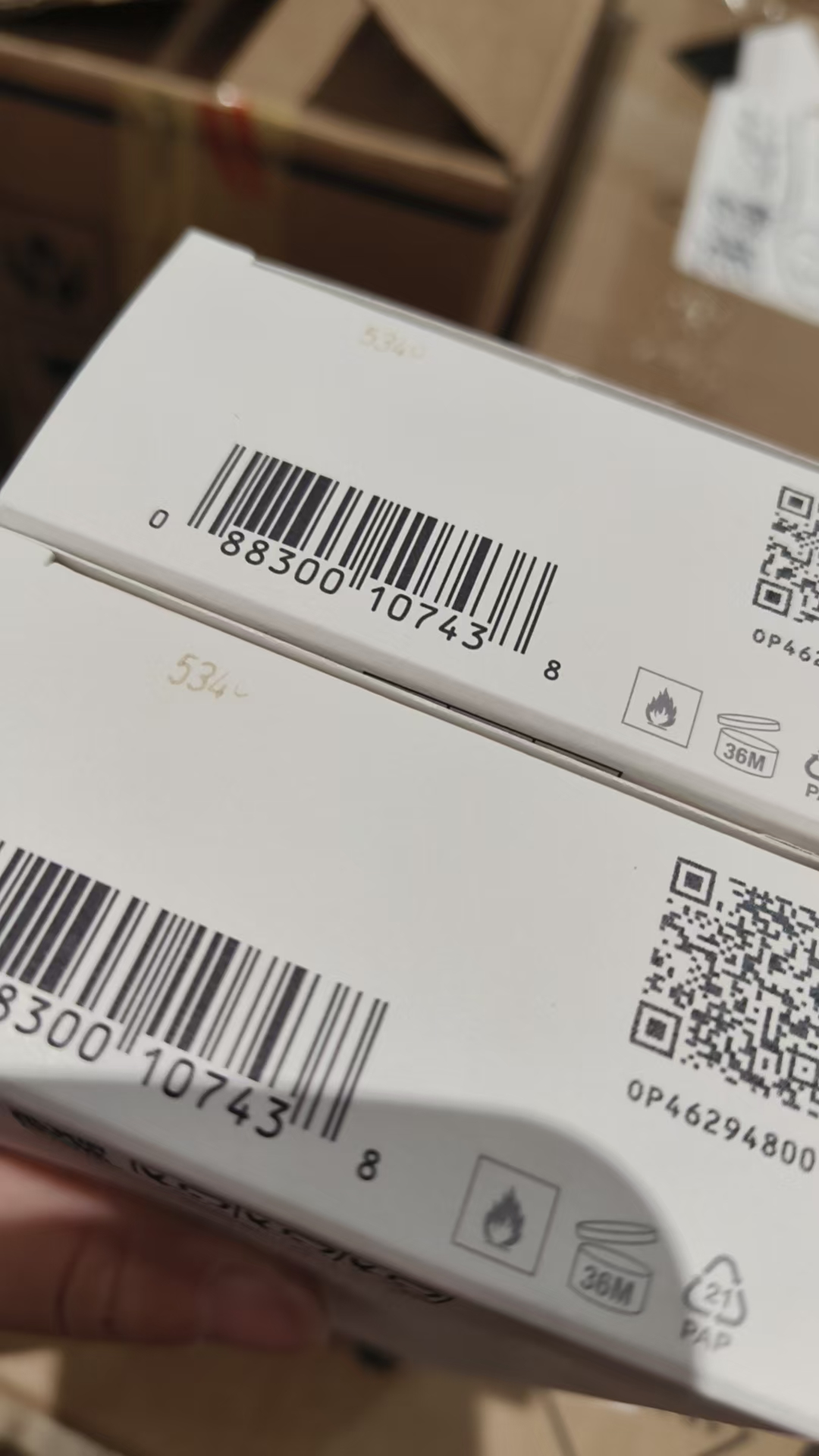
2 | CHANEL香奈儿蔚蓝男士香水EDP100ML |  | 3145891073607 | 20 | 瓶 |  | 1 |  |  | 2028-10-01 | 2205 | 拿走1个鉴真 | 变形 | 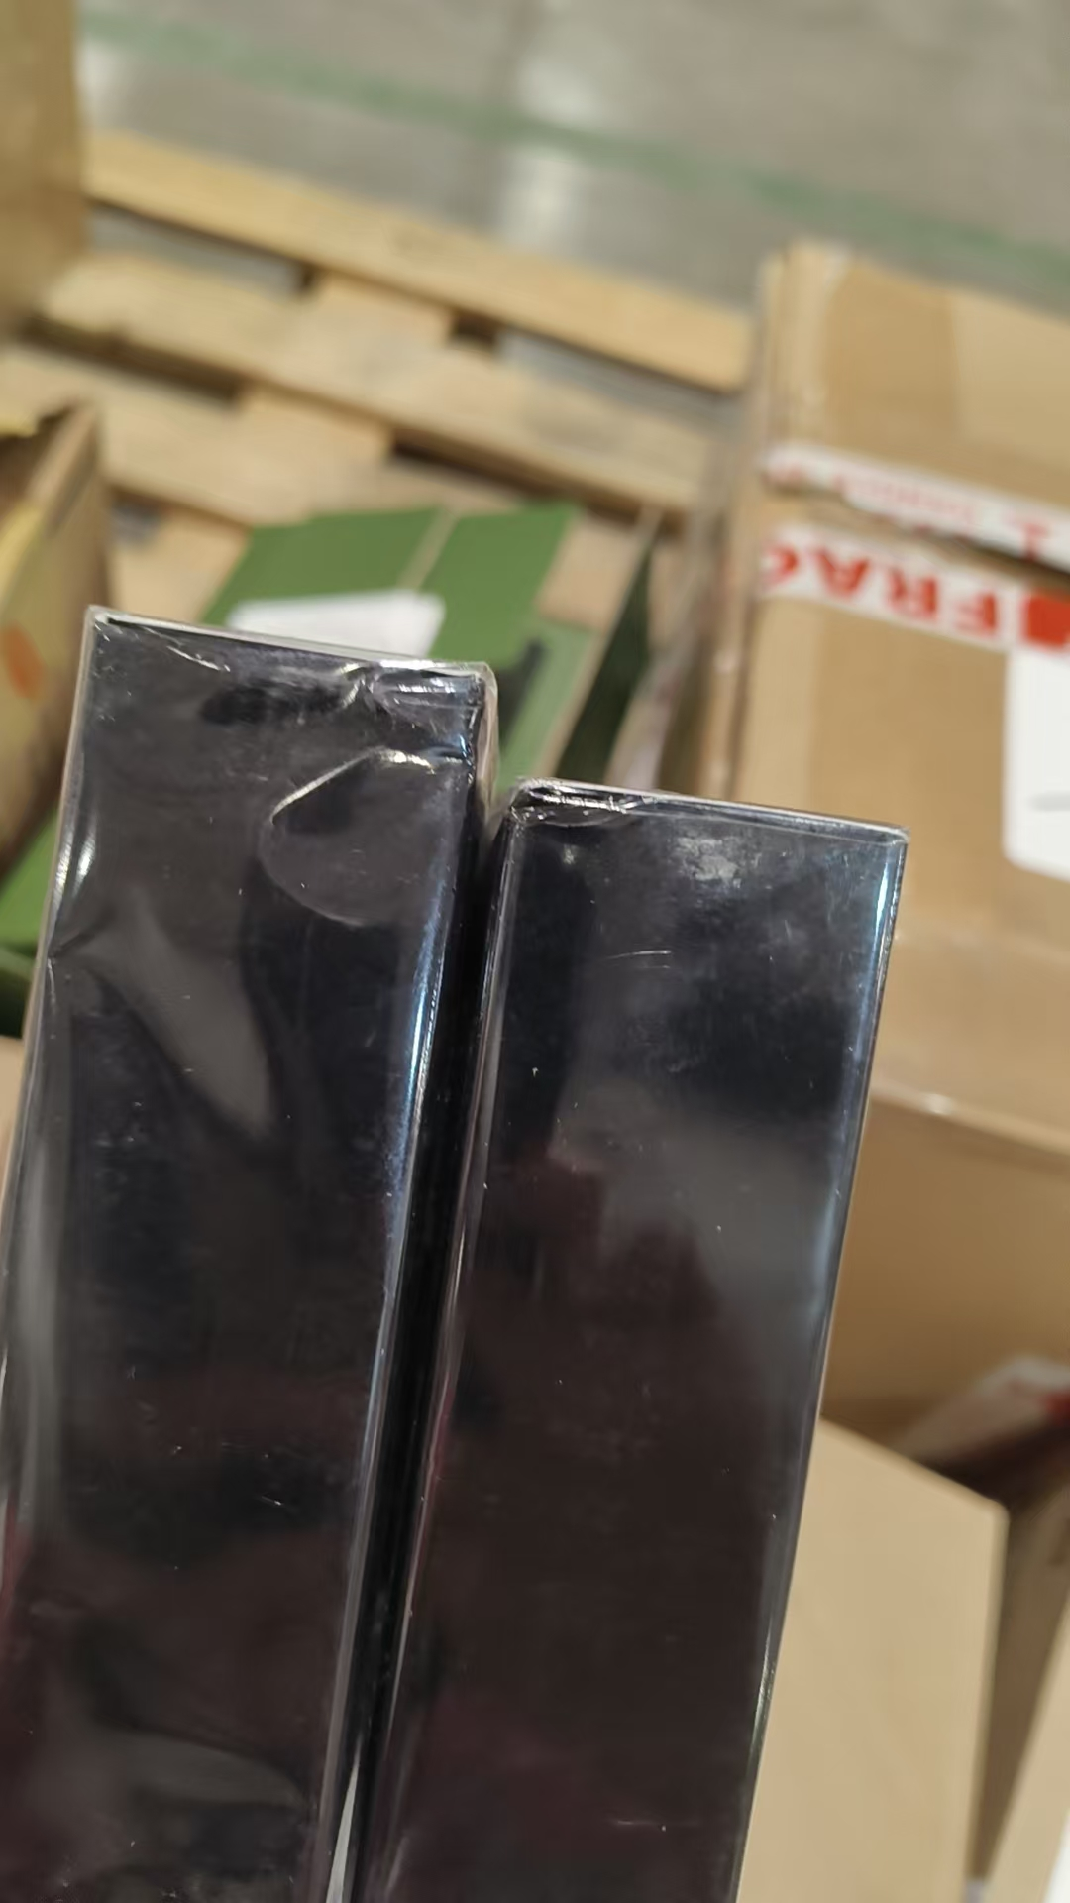
 |  |  |  |  |  |  | 13 |  |  | 2028-10-01 | 2205 |  | 磨损 | 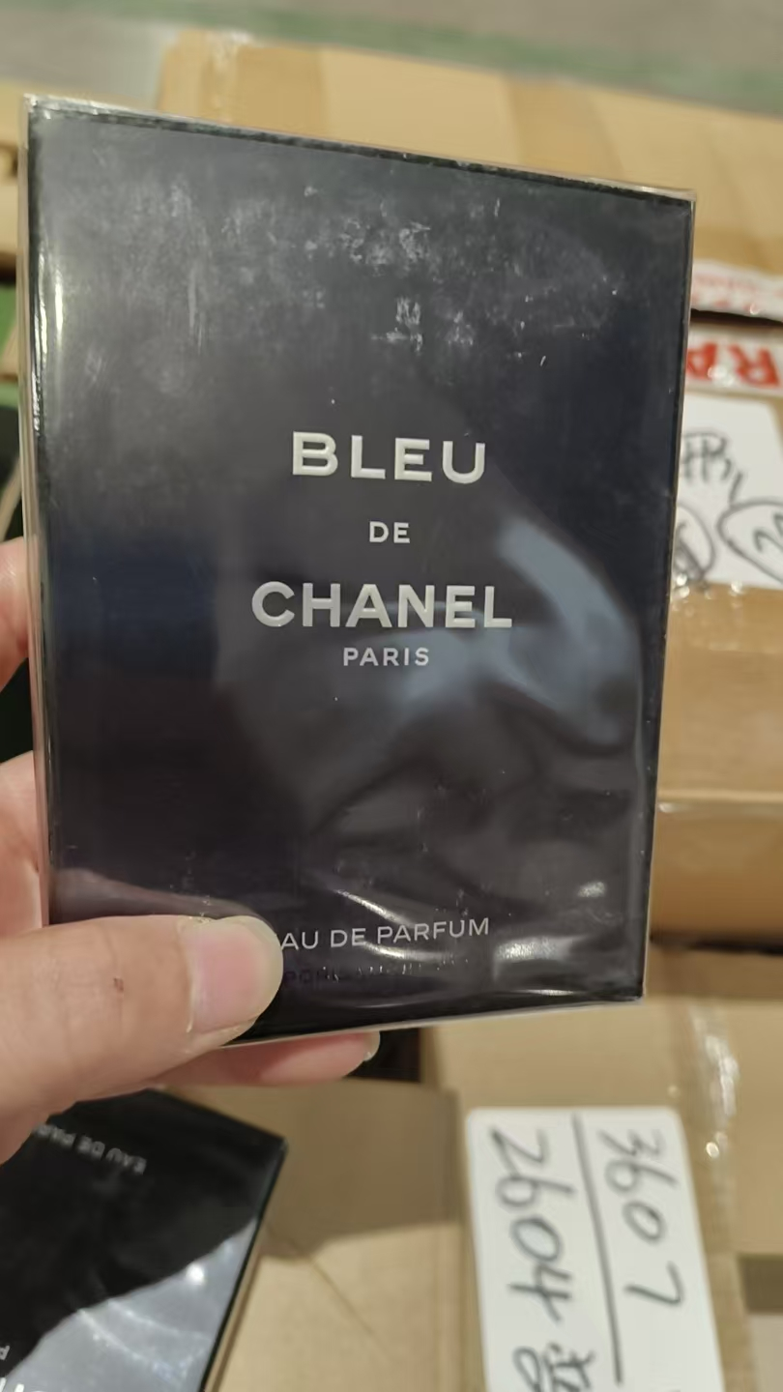
 |  |  |  |  |  |  | 2 |  |  | 2029-03-01 | 2604 |  | 变形
 |  |  |  |  |  |  | 4 |  |  | 2029-03-01 | 2604 | 拿走1个鉴真 | 磨损 | 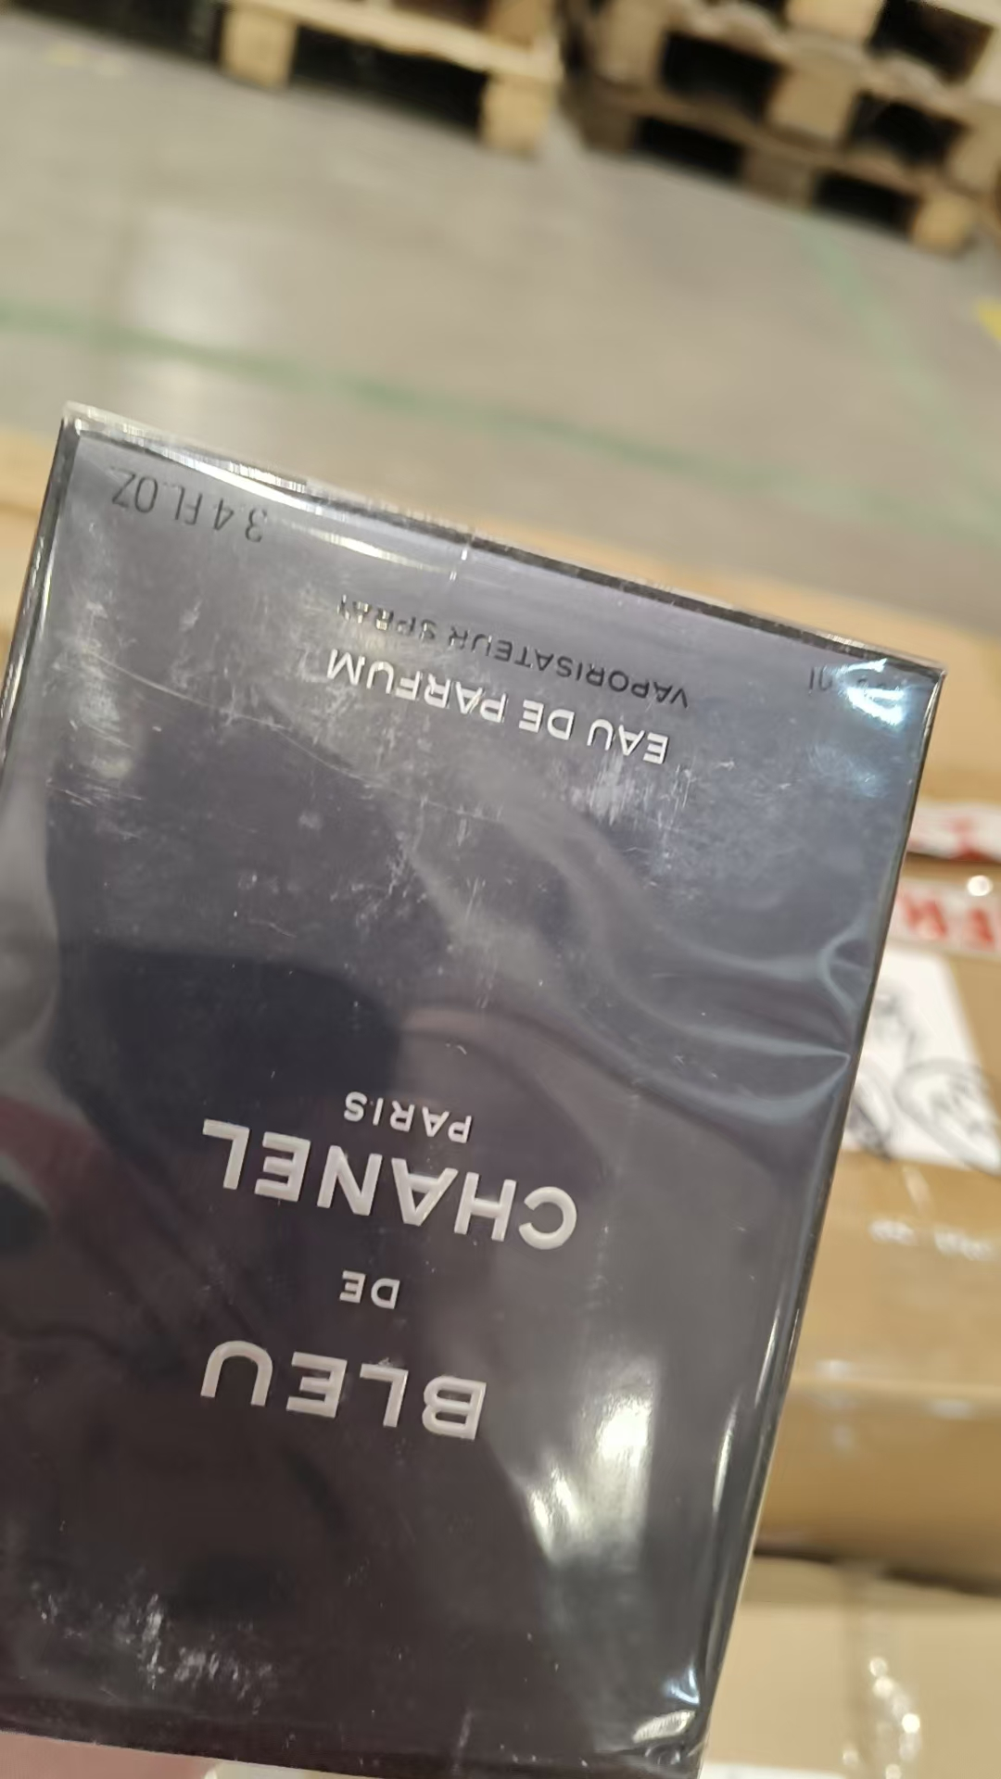
3 | CHANEL香奈儿可可小姐香水EDP100ML |  | 3145891165203 | 68 | 瓶 |  | 6 |  |  | 2029-03-01 | 2602 | 拿走1个鉴真 | 有异物 | 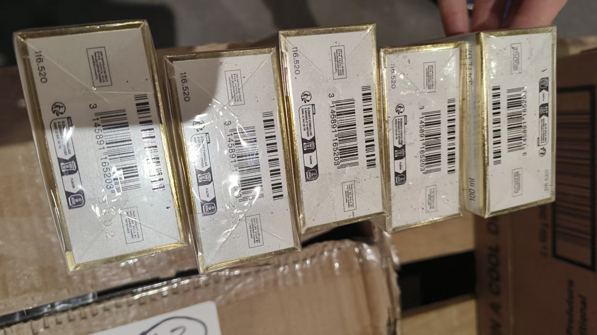
 |  |  |  |  |  | 61 |  |  |  | 2029-05-01 | 2801
 |  |  |  |  |  |  | 1 |  |  | 2029-05-01 | 2801 | 拿走1个鉴真 | 无外膜
4 | CHANEL香奈儿粉邂逅香水EDP100ML |  | 3145891262605 | 45 | 瓶 | 15 |  |  |  | 2029-03-01 | 2601 | 拿走1个鉴真
 |  |  |  |  |  | 30 |  |  |  | 2029-04-01 | 2702 | 拿走1个鉴真
5 | CHANEL香奈儿粉邂逅香水EDT150ML |  | 3145891263305 | 120 | 瓶 | 39 |  |  |  | 2028-05-01 | 1602
 |  |  |  |  |  |  | 3 |  |  | 2028-05-01 | 1602 | 拿走1个鉴真 | 变形 | 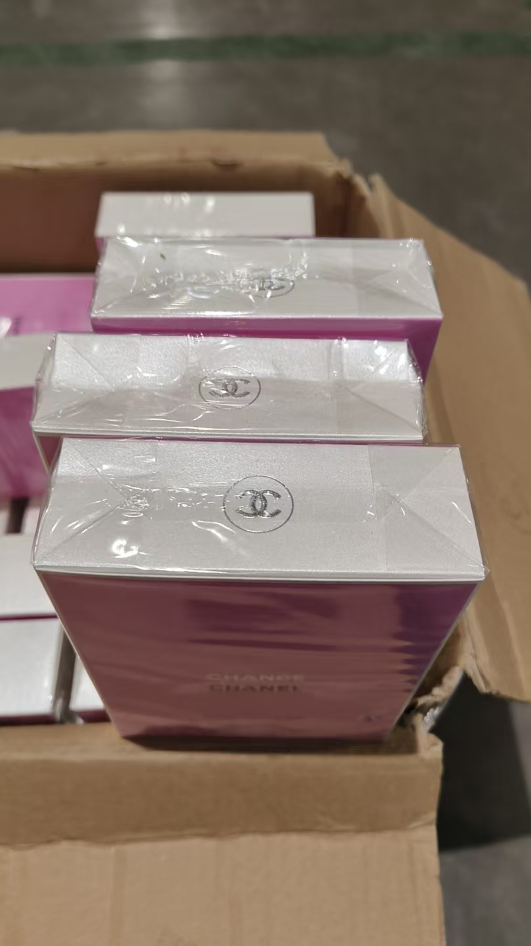
 |  |  |  |  |  | 40 |  |  |  | 2028-08-01 | 2001
 |  |  |  |  |  |  | 38 |  |  | 2028-08-01 | 2001 | 拿走1个鉴真 | 变形 | 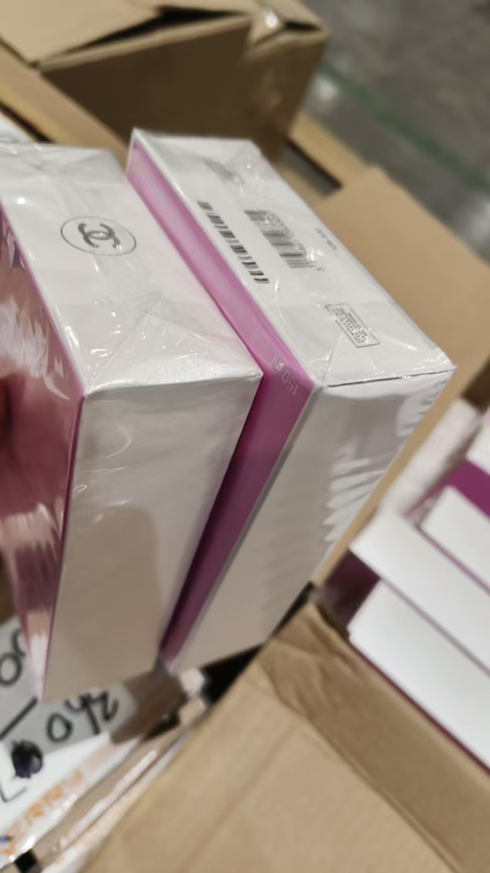 | 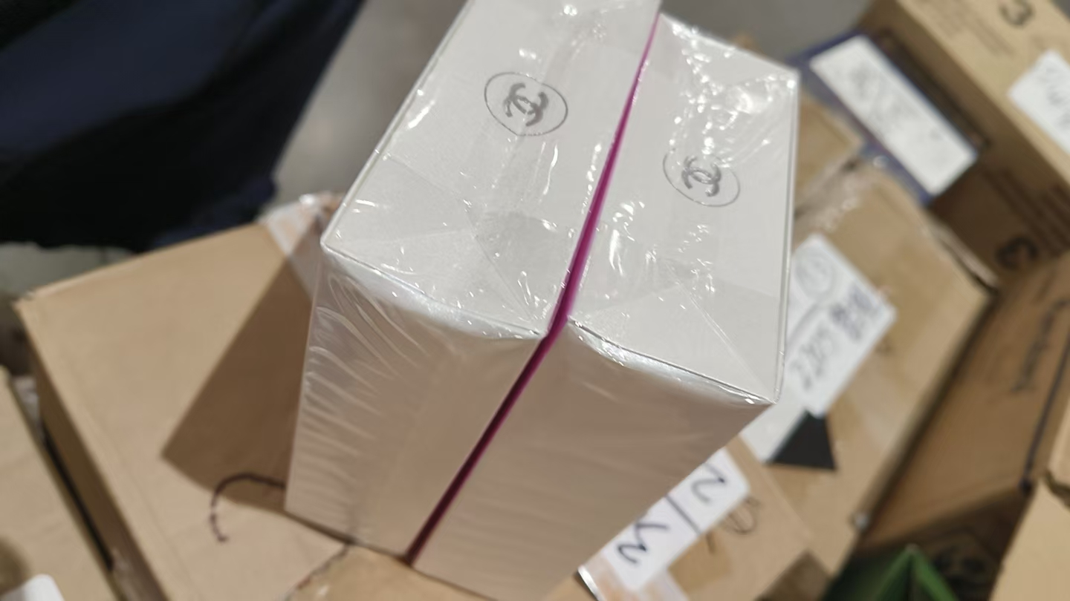 | 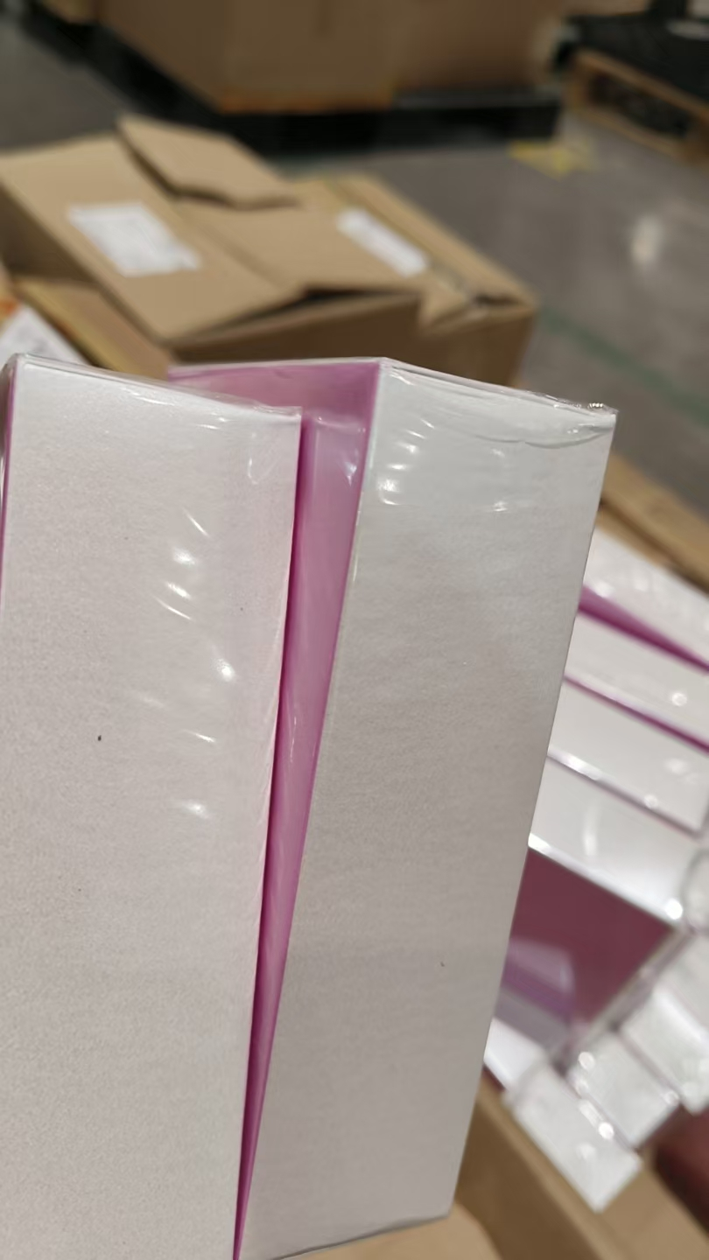 | 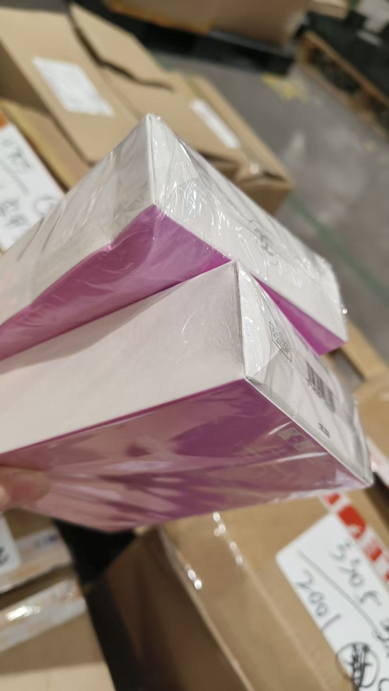
6 | CHANEL香奈儿黄邂逅香水EDP100ML |  | 3145891265200 | 30 | 瓶 | 24 |  |  |  | 2029-04-01 | 2701
 |  |  |  |  |  |  | 6 |  |  | 2029-04-01 | 2701 | 拿走1个鉴真 | 变形 | 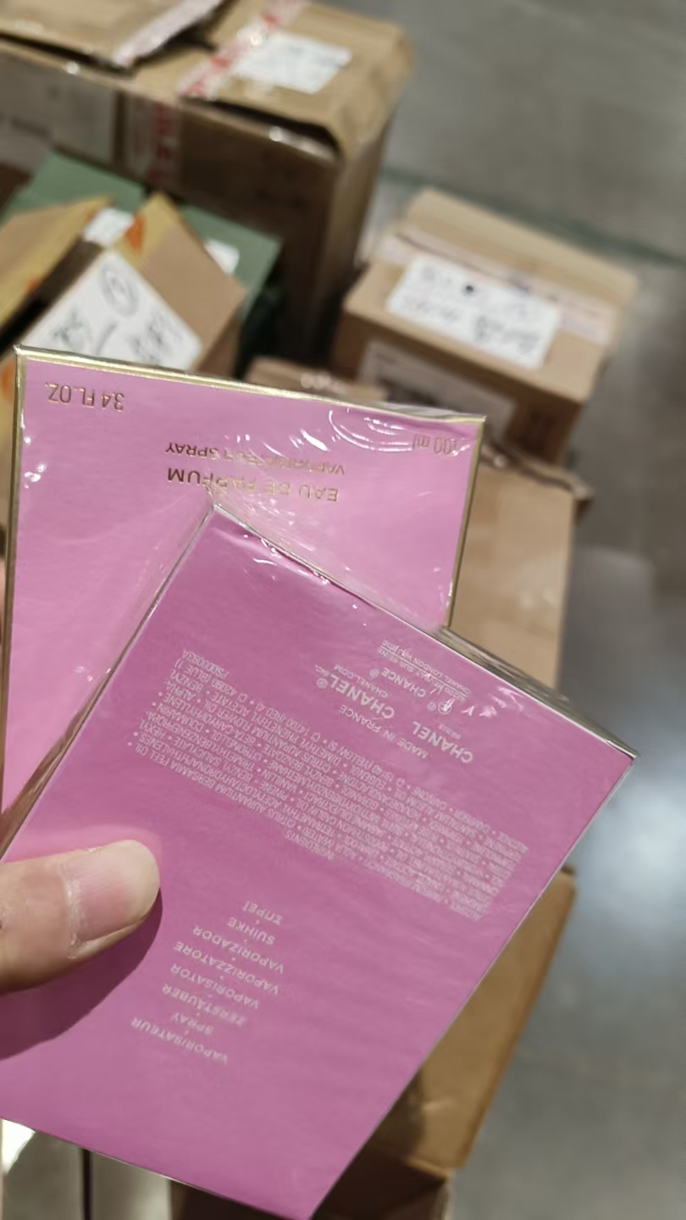 | 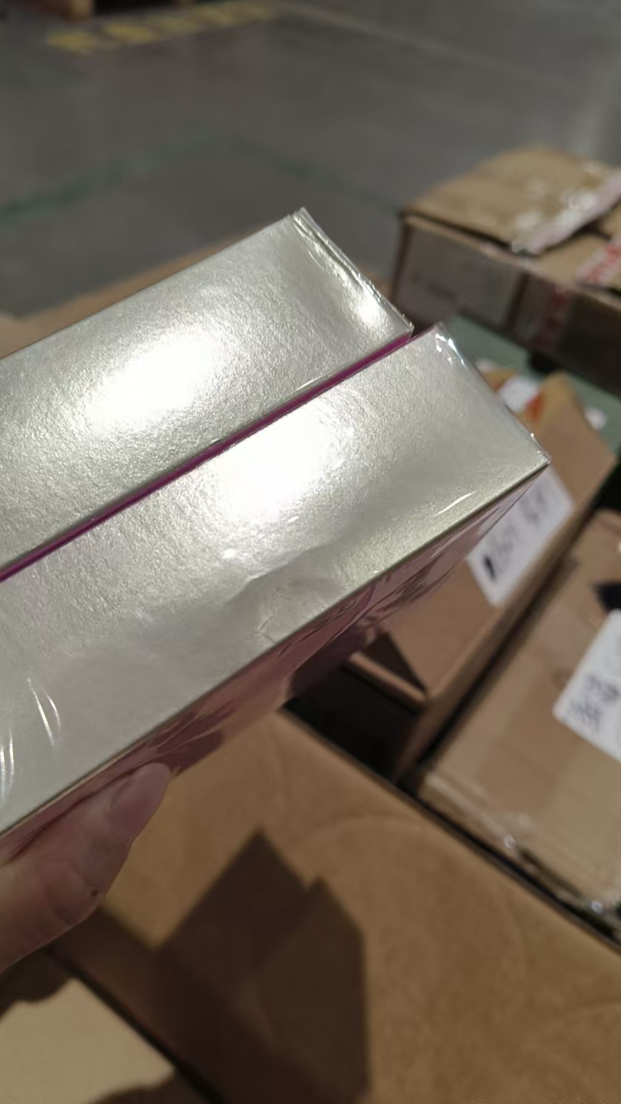
7 | CHANEL香奈儿绿邂逅香水EDP100ML |  | 3145891361506 | 30 | 瓶 | 29 |  |  |  | 2029-03-01 | 2601 | 拿走1个鉴真
 |  |  |  |  |  |  | 1 |  |  | 2029-05-01 | 2801 | 拿走1个鉴真 | 无外膜
8 | CHANEL香奈儿紫邂逅香水EDP100ML |  | 3145891362206 | 50 | 瓶 | 12 |  |  |  | 2029-02-01 | 2501 | 拿走1个鉴真
 |  |  |  |  |  | 38 |  |  |  | 2029-03-01 | 2601 | 拿走1个鉴真
9 | CHANEL香奈儿绿邂逅香水EDT150ML |  | 3145891364705 | 30 | 瓶 | 23 |  |  |  | 2028-04-01 | 1601
 |  |  |  |  |  |  | 4 |  |  | 2028-04-01 | 1601 | 拿走1个鉴真 | 变形 | 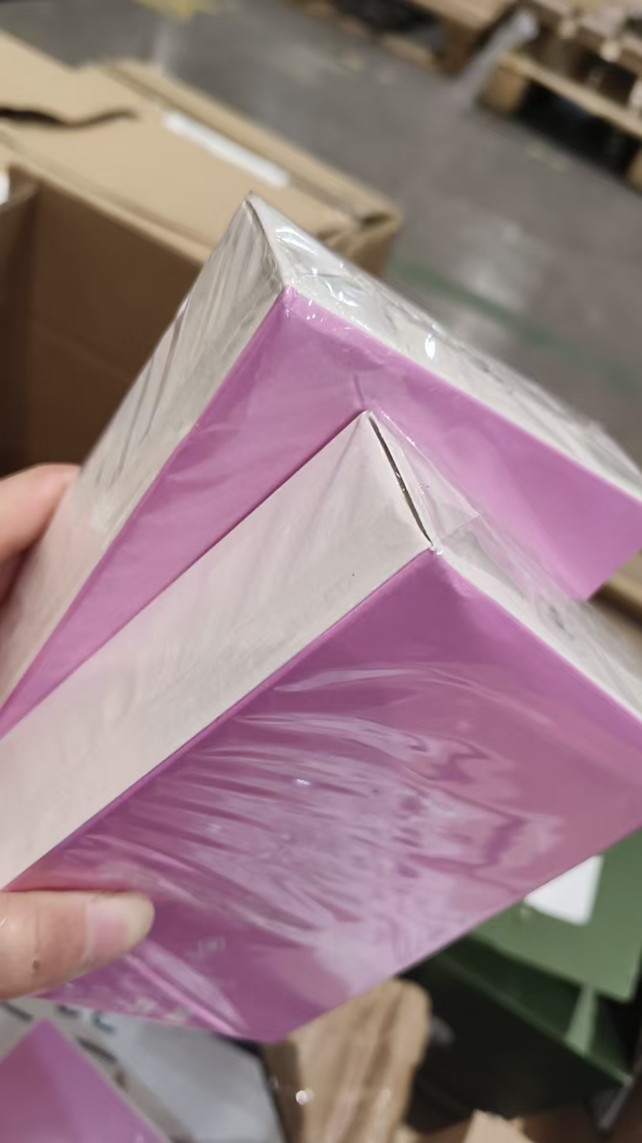 | 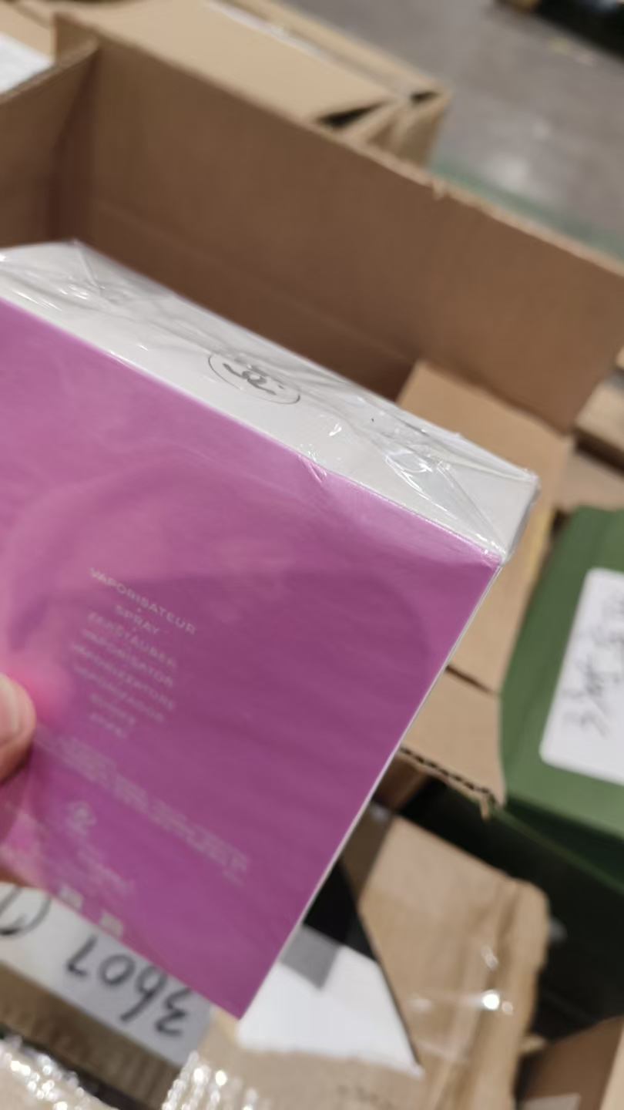
 |  |  |  |  |  | 3 |  |  |  | 2028-08-01 | 2001 | 拿走1个鉴真
10 | LANCOME兰蔻真爱奇迹香水EDP30ML |  | 3147758029406 | 960 | 瓶 | 563 |  |  |  | 2028-12-31 | 38A100N
 |  |  |  |  |  |  | 1 |  |  | 2028-12-31 | 38A100N | 拿走1个鉴真 | 无外膜
 |  |  |  |  |  | 145 |  |  |  | 2029-01-31 | 38A200A
 |  |  |  |  |  |  | 1 |  |  | 2029-01-31 | 38A200A | 拿走1个鉴真 | 变形
 |  |  |  |  |  | 249 |  |  |  | 2028-05-01 | 38Z501N
 |  |  |  |  |  |  | 1 |  |  | 2028-05-01 | 38Z501N | 拿走1个鉴真 | 变形
11 | YSL圣罗兰反转巴黎香水EDP90ML |  | 3614270561634 | 495 | 瓶 | 494 |  |  |  | 2028-08-01 | 38Z81VK
 |  |  |  |  |  |  | 1 |  |  | 2028-08-01 | 38Z81VK | 拿走1个鉴真 | 变形
12 | GIORGIOARMANI阿玛尼MYWAY自我无界香水EDP30ML |  | 3614272907652 | 200 | 瓶 | 200 |  |  |  | 2028-08-01 | 38Z801L | 拿走1个鉴真
13 | LANCOME兰蔻IDOLE是我香水EDP100ML |  | 3614273069175 | 300 | 瓶 | 275 |  |  |  | 2028-04-01 | 38Z400W
 |  |  |  |  |  |  | 25 |  |  | 2028-04-01 | 38Z400W | 拿走1个鉴真 | 塑封膜开口 | 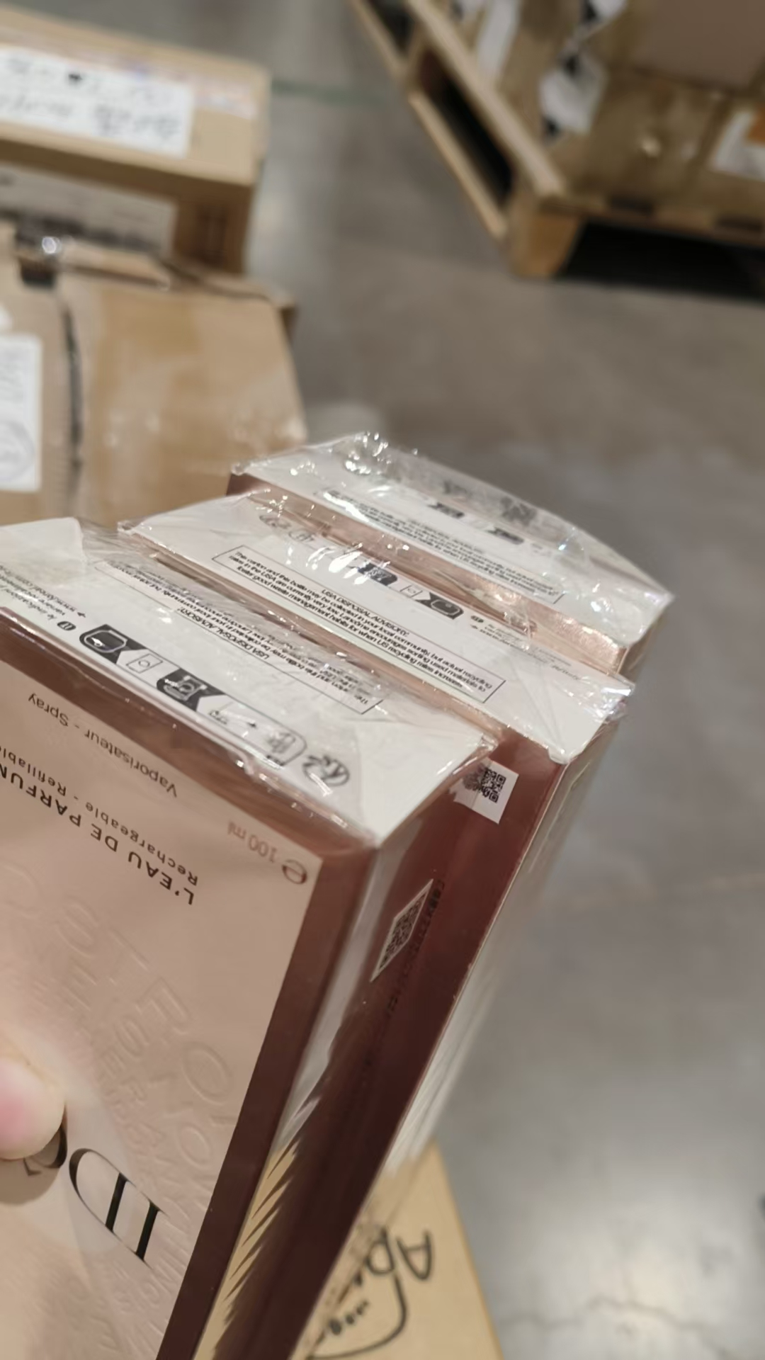 | 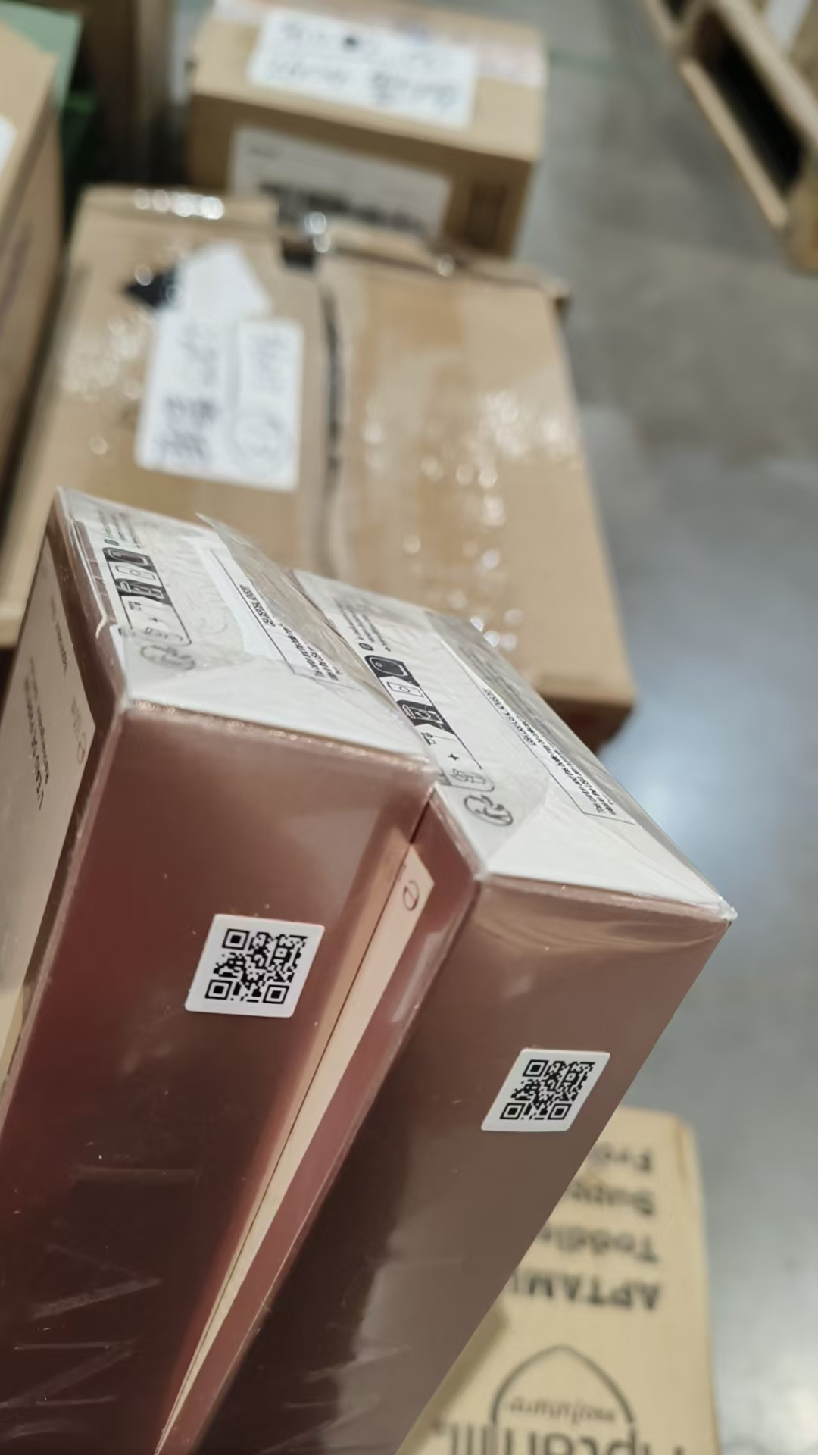
14 | YSL圣罗兰自由之水香水EDT90ML |  | 3614273321891 | 496 | 瓶 | 1 |  |  |  | 2028-07-01 | 38Z7003 | 拿走鉴真1个
 |  |  |  |  |  | 272 |  |  |  | 2028-09-01 | 38Z900B | 拿走鉴真1个
 |  |  |  |  |  | 223 |  |  |  | 2028-12-01 | 38ZD002 | 拿走鉴真1个
15 | JOMALONELONDON祖玛珑青柠罗勒与柑橘香水30ML | #REF! | 690251000036 | 204 | 瓶 | 204 |  |  |  | 2028-11-01 | AB5 | 拿走1个鉴真
16 | 祖玛珑蓝风铃香水30ML带蝴蝶结 | #REF! | 690251021741 | 1500 | 瓶 | 1487 |  |  |  | 2029-03-01 | A36 | 2029-02-28
 |  |  |  |  |  |  | 13 |  |  | 2029-03-01 | A36 | 拿走一个鉴真 | 袋子破损 | 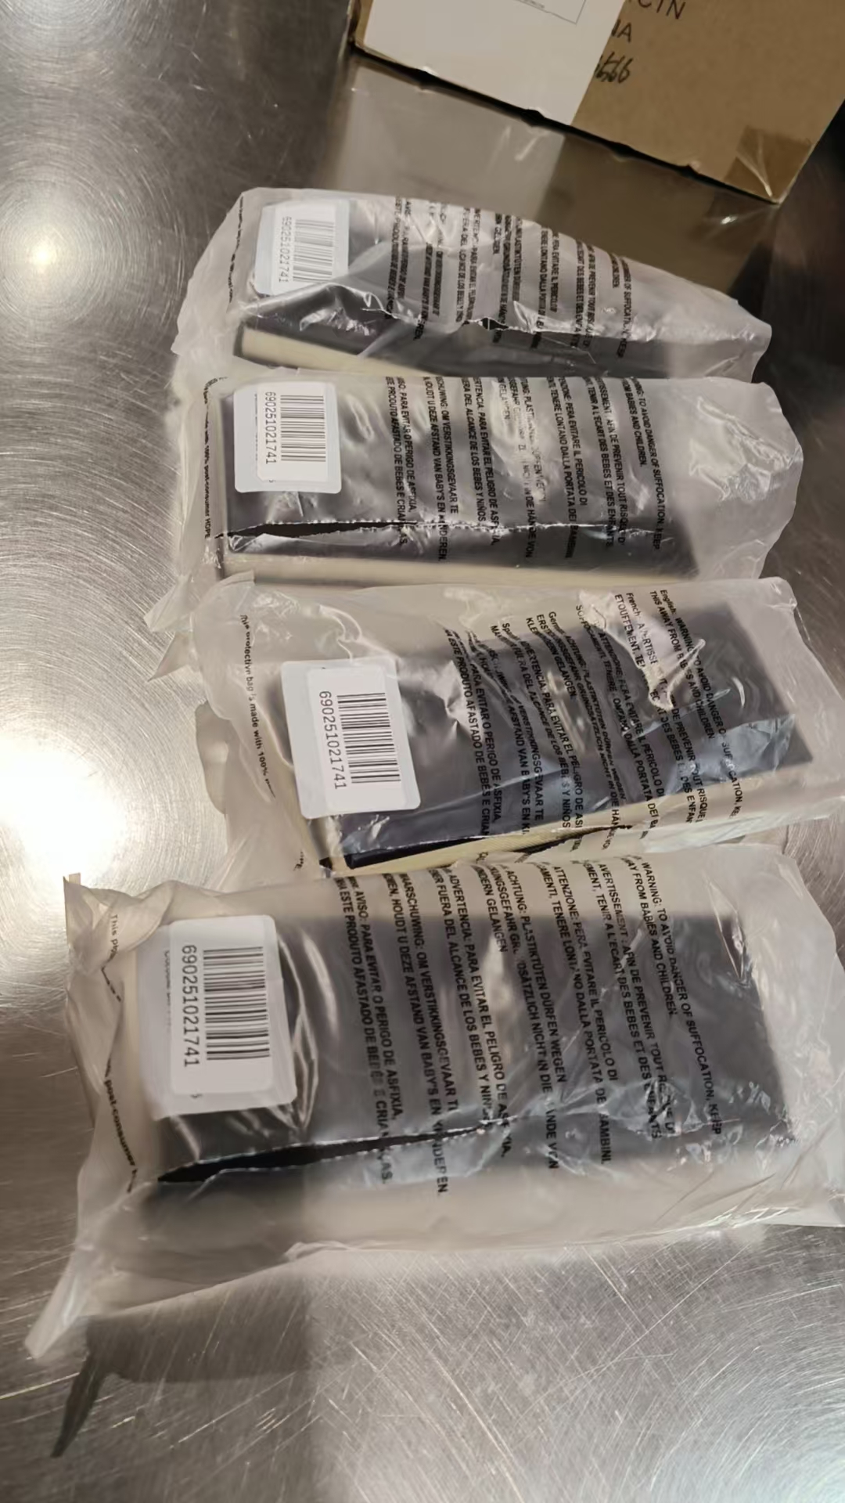
17 | JOMALONELONDON祖玛珑黑莓与月桂叶香水带蝴蝶结30ML | #REF! | 690251026098 | 108 | 瓶 | 108 |  |  |  | 2028-10-01 | AA5 | 拿走1个鉴真
18 | JOMALONELONDON祖玛珑鼠尾草与海盐香水30ML | #REF! | 690251033720 | 1008 | 瓶 | 507 |  |  |  | 2029-01-01 | A16
 |  |  |  |  |  |  | 6 |  |  | 2029-01-01 | A16 |  | 袋子破损 | 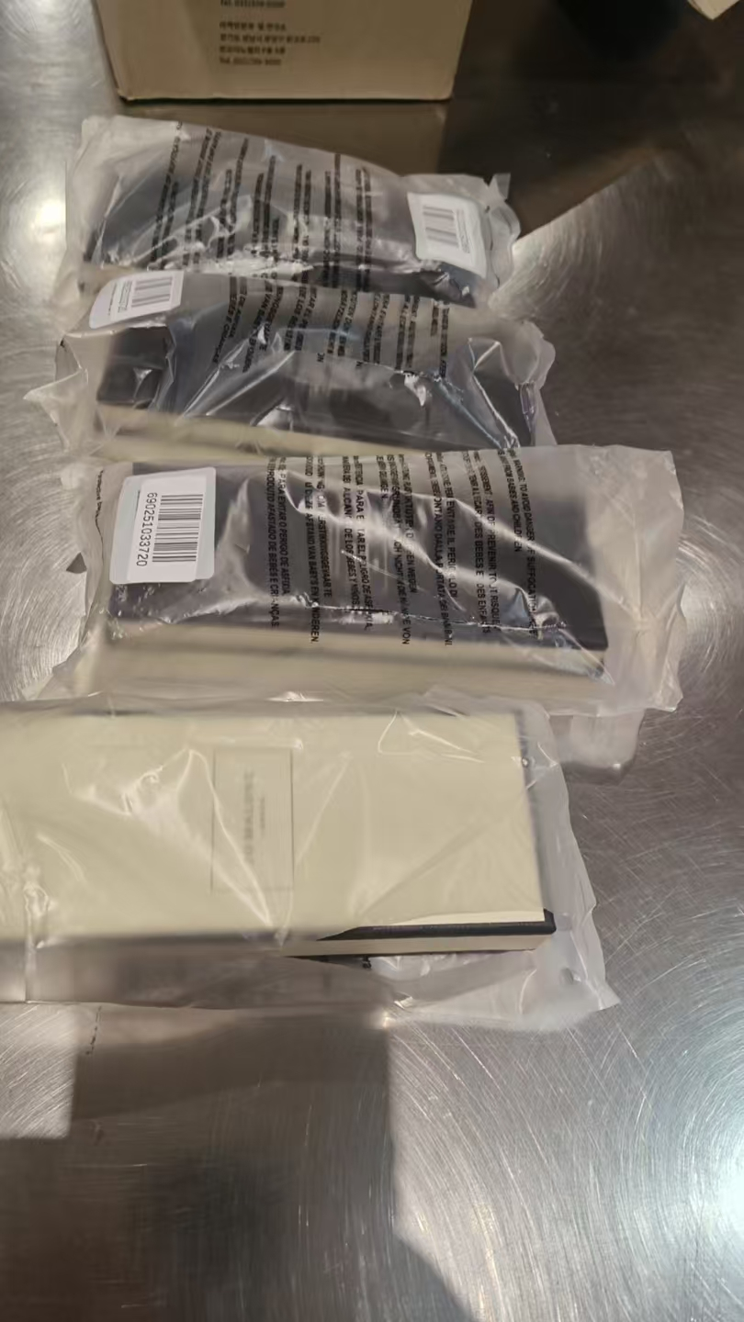
 |  |  |  |  |  |  | 1 |  |  | 2029-01-01 | A16 | 拿走一个鉴真 | 漏液
 |  |  |  |  |  | 63 |  |  |  | 2028-11-01 | AB5 | 拿走一个鉴真
 |  |  |  |  |  | 430 |  |  |  | 2028-11-01 | CB5 | 拿走1个鉴真
 |  |  |  |  |  |  | 1 |  |  |  |  |  | 无批次 | 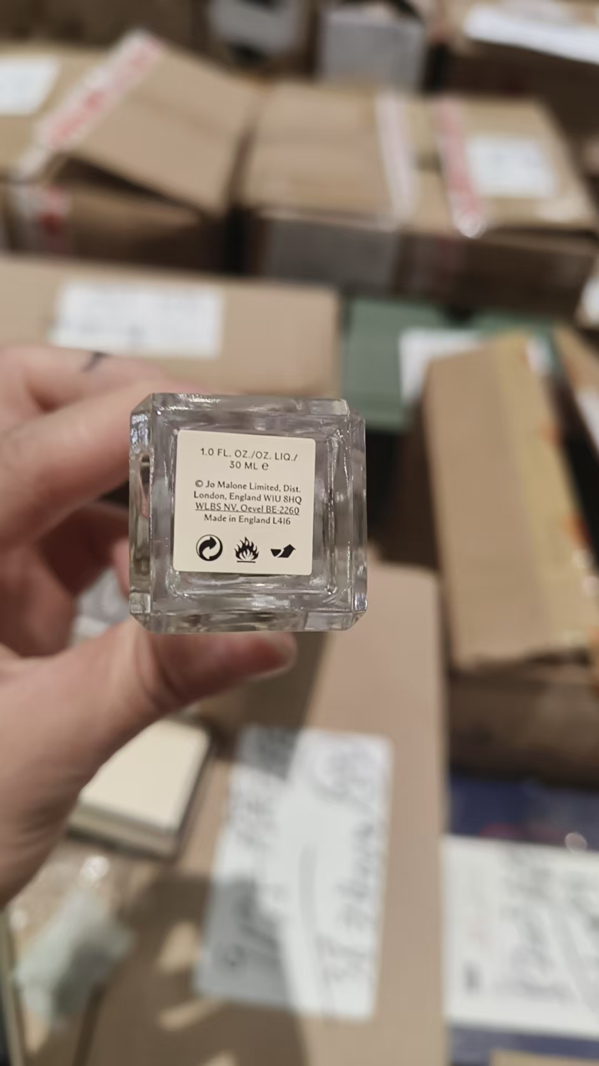
19 | ACQUADIPARMA帕尔玛之水桃金娘加州桂香水EDT30ML |  | 8028713570292 | 400 | 瓶 |  | 400 |  |  |  | 2935X | 拿走1个鉴真 | 磨损 | 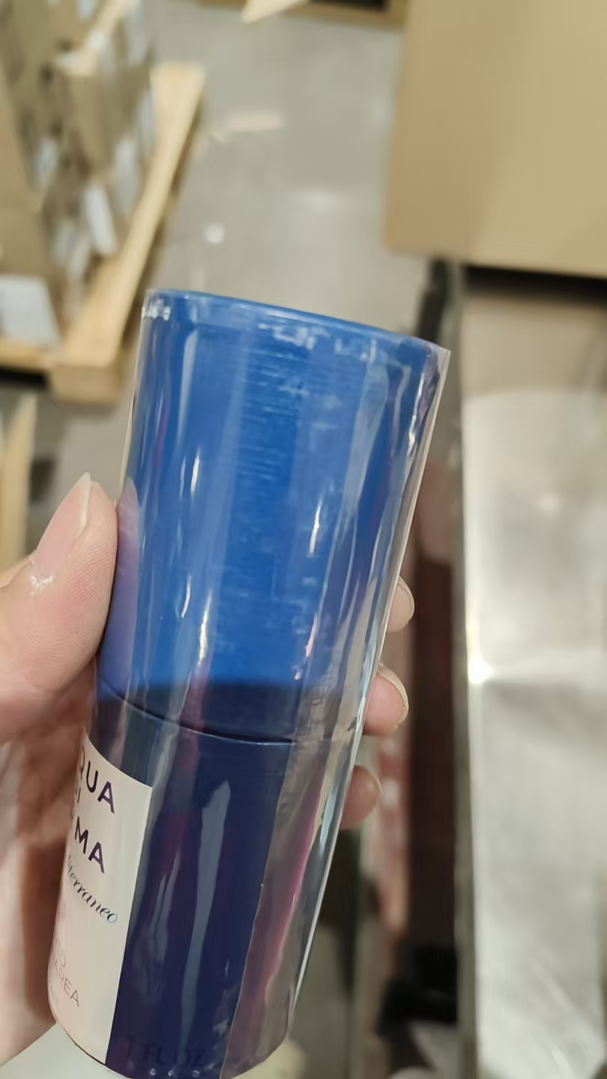 | 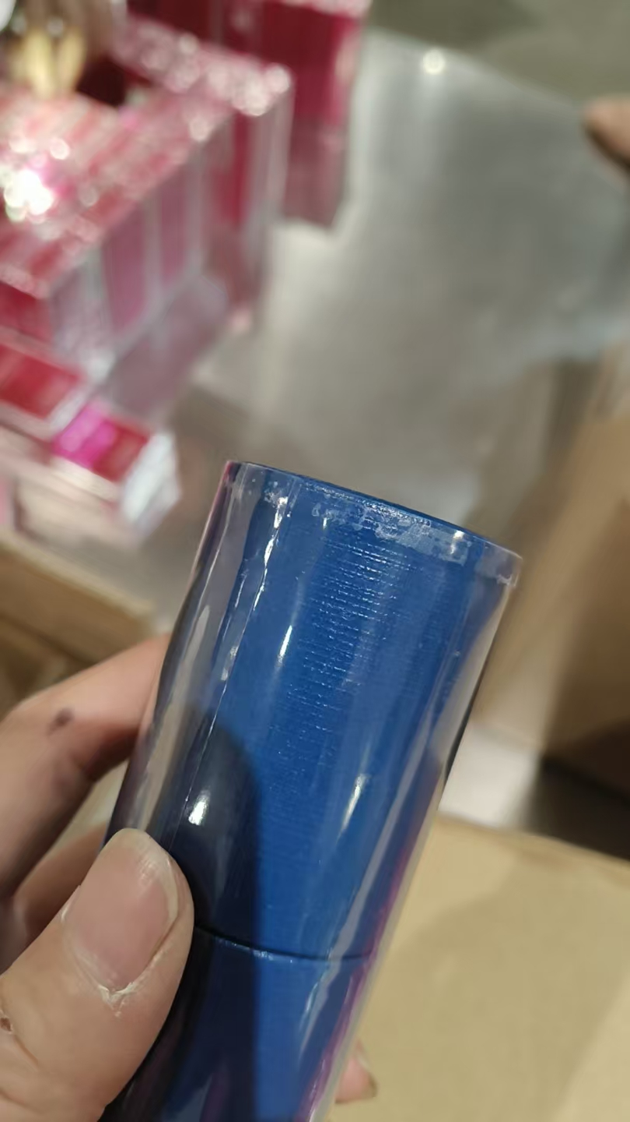 | 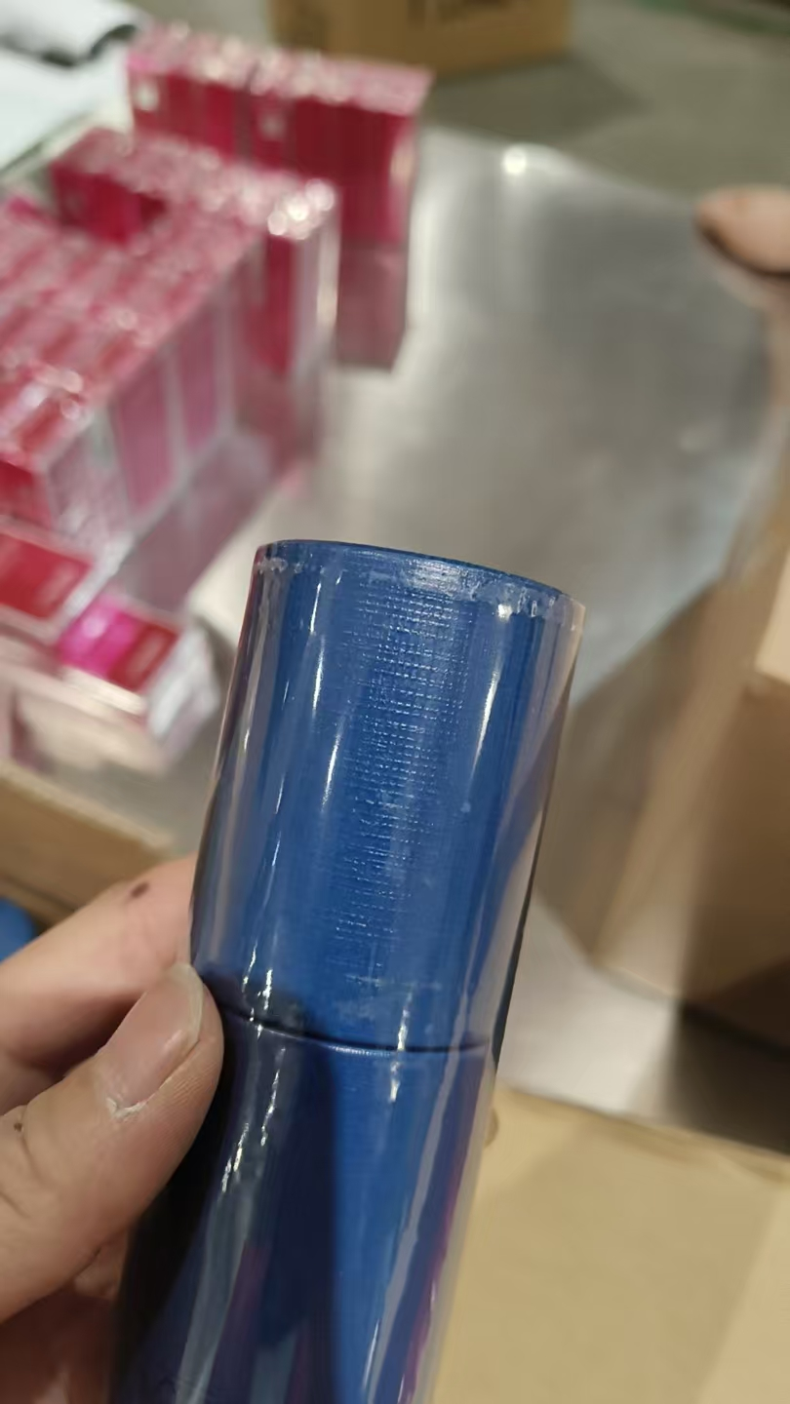 | 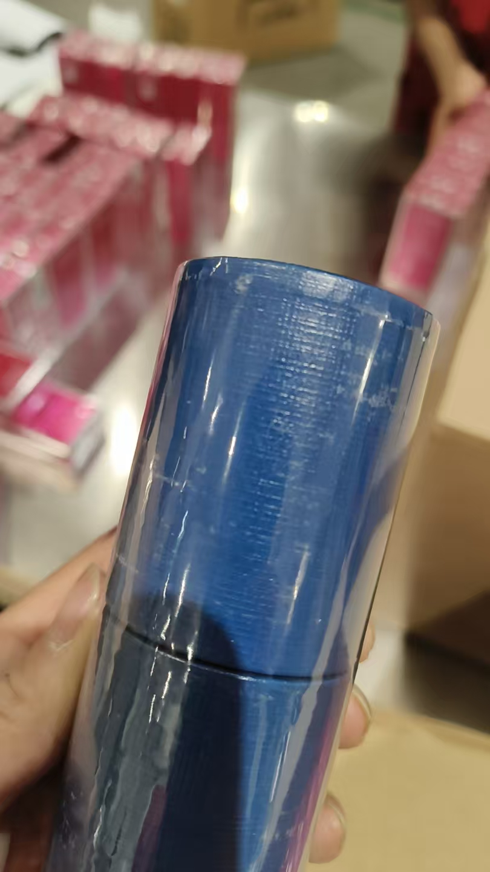
合计 |  |  |  | 7177 |  | 6645 | 532
 |  |  |  |  |  |  |  | 差异合计： | 0
备注： | 数据单位：以向海关申报单位为准。
开始理货时间：2026年8月13号 结束理货时间：2026年8月13号 |  |  |  |  |  |  |  |  | 增值拆套2820套、增值贴条码2820件
理货地址：
本报告以打印版本为准，手写（或涂改）无效。

